Foglio2
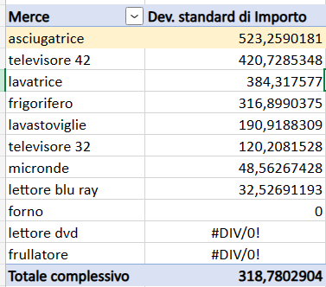
Quale venditore ha venduto più elettrodomestici in numero assoluto?
Somma di Quantità | Merce
Venditore | asciugatrice | forno | frigorifero | frullatore | lavastoviglie | lavatrice | lettore blu ray | lettore dvd | micronde | televisore 32 | televisore 42 | Totale complessivo
sara | 9 |  |  |  |  |  |  |  | 3 |  | 4 | 16
marco |  | 3 | 3 | 1 |  |  |  |  |  |  | 3 | 10
elena |  | 1 |  |  |  | 4 |  | 2 | 3 |  |  | 10
luca |  |  | 3 |  | 1 |  | 4 |  |  | 1 |  | 9
fabio |  |  | 1 |  | 2 | 4 |  |  |  | 1 |  | 8
Totale complessivo | 9 | 4 | 7 | 1 | 3 | 8 | 4 | 2 | 6 | 2 | 7 | 53

Quale venditore ha venduto un numero più diversificato di elettrodomestici?
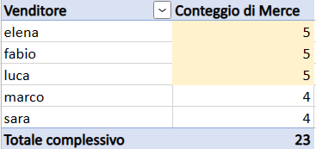

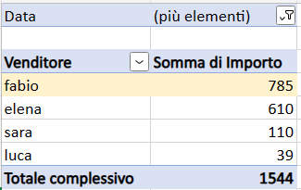
Chi ha venduto di più a marzo del 2016?

Quale venditrice ha totalizzato l’incasso maggiore?
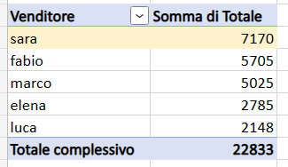

Quale categoria di prodotto ha una maggiore eterogeneiità di prezzi?

